Комплекти Стандарт


Передпокої (Комплекти)
Зображення | Маркування | Розміри (ш/г/в) | Ціна, опт | Ціна, роздріб | Примітка
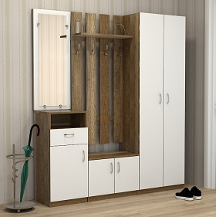 | П-1 | 1600х350х1900 (400+600+600) | 12306 | 16650 | Колір: Дуб сонома, Дуб венге, Білий ДСП: 16 мм, Крайка: пластик 0,5 мм, Направляючі: роликові (білі), Ручки: 96мм (хром), Консолі та гарчки металеві (хром)

 |  | 2000х350х1900 (400+800+800) | 14004 | 18912

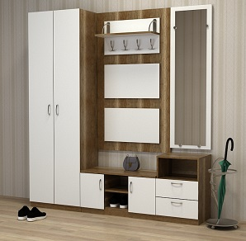 | П-2 | 1800х350х1900 (600+800+400) | 12132 | 16368 | Колір: Дуб сонома, Дуб венге, Білий ДСП: 16 мм, Крайка: пластик 0,5 мм, Направляючі: роликові (білі), Ручки: 96мм (хром), Консолі та гарчки металеві (хром)

 |  | 2000х350х1900 (800+800+400) | 12834 | 17316

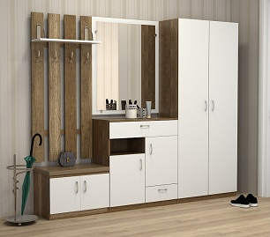 | П-3 | 2000х350х1900 (600+800+600) | 13572 | 18432 | Колір: Дуб сонома, Дуб венге, Білий ДСП: 16 мм, Крайка: пластик 0,5 мм, Направляючі: роликові (білі), Ручки: 96мм (хром), Консолі та гарчки металеві (хром)

 |  | 2200х350х1900 (800+600+800) | 13986 | 18858

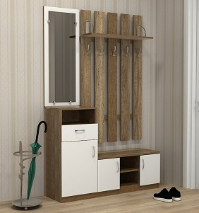 | П-4 | 1200х350х1900 (400+800) | 8076 | 10884 | Колір: Дуб сонома, Дуб венге, Білий ДСП: 16 мм, Крайка: пластик 0,5 мм, Направляючі: роликові (білі), Ручки: 96мм (хром), Консолі та гарчки металеві (хром)

 |  | 1400х350х1900 (400+1000) | 8736 | 11802

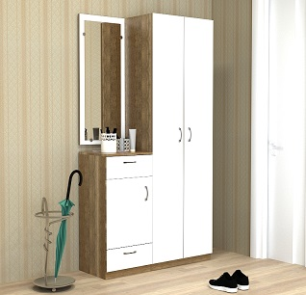 | П-5 | 1000х350х1900 (400+600) | 7260 | 9816 | Колір: Дуб сонома, Дуб венге, Білий ДСП: 16 мм, Крайка: пластик 0,5 мм, Направляючі: роликові (білі), Ручки: 96мм (хром)

 |  | 1200х350х1900 (400+800) | 7956 | 10782

  

Можливе виготовлення з матеріалу іншого кольору та інших розмірів, розробка індивідуального проекту
Всі меблі поставляються в розібраному стані та в упаковці. Можливе замовлення послуги зборки.
https://gamma-style.ua
При виготовленні елементів меблів інших розмірів або з матеріалу іншого кольору ціна та строки поставки можуть бути збільшені

Елементи Стандарт
Передпокої (елементи)
Зображення | Маркування | Розміри (ш/г/в) | Ціна, опт | Ціна, роздріб | Примітка | Приклад використання
 | ПТМ-1 | 800х350х450 | 3624 | 4890 | Колір: Дуб сонома, Дуб венге, Білий ДСП: 16 мм, Задня стінка: ДВП (біле) Крайка: пластик 0,5 мм, Подушка з тканини, Ручки: 96мм (хром)

 |  | 1000х350х450 | 4074 | 5502

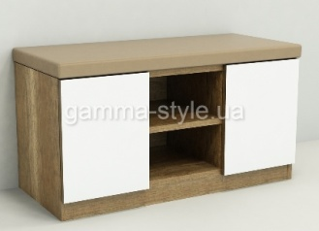 | ПТМ-2 | 800х350х450 | 3702 | 4998 | Колір: Дуб сонома, Дуб венге, Білий ДСП: 16 мм, Крайка: пластик 0,5 мм, Подушка з тканини | 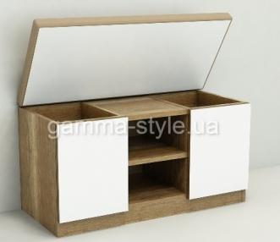

 |  | 1000х350х450 | 4206 | 5682

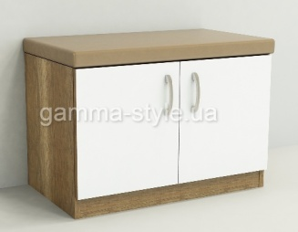 | ПТМ-3 | 600х350х450 | 3102 | 4188 | Колір: Дуб сонома, Дуб венге, Білий ДСП: 16 мм, Задня стінка: ДВП (біле) Крайка: пластик 0,5 мм, Подушка з тканини, Ручки: 96мм (хром)

 |  | 800х350х450 | 3624 | 4890

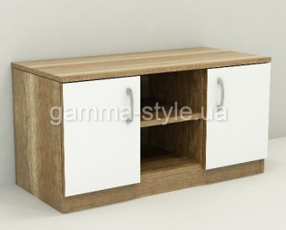 | ПТ-1 | 800х350х450 | 1830 | 2472 | Колір: Дуб сонома, Дуб венге, Білий ДСП: 16 мм, Задня стінка: ДВП (біле) Крайка: пластик 0,5 мм, Ручки: 96мм (хром)

 |  | 1000х350х450 | 2058 | 2784

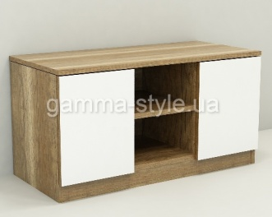 | ПТ-2 | 800х350х450 | 1896 | 2562 | Колір: Дуб сонома, Дуб венге, Білий ДСП: 16 мм, Крайка: пластик 0,5 мм,

 |  | 1000х350х450 | 2208 | 2982

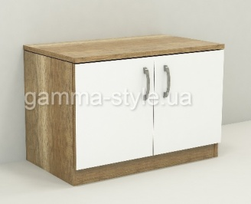 | ПТ-3 | 600х350х450 | 1536 | 2082 | Колір: Дуб сонома, Дуб венге, Білий ДСП: 16 мм, Задня стінка: ДВП (біле) Крайка: пластик 0,5 мм, Ручки: 96мм (хром)

 |  | 800х350х450 | 1830 | 2472

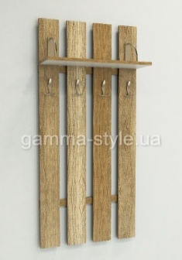 | ПВ-1 | 600х200х1400 | 2550 | 3438 | Колір: Дуб сонома, Дуб венге, Білий ДСП: 16 мм, Крайка: пластик 0,5 мм, Консолі та гарчки металеві (хром)

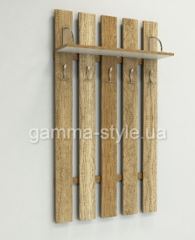 | ПВ-2 | 800х200х1400 | 2988 | 4032 | Колір: Дуб сонома, Дуб венге, Білий ДСП: 16 мм, Крайка: пластик 0,5 мм, Консолі та гарчки металеві (хром)

 |  | 1000х200х1400 | 3354 | 4524

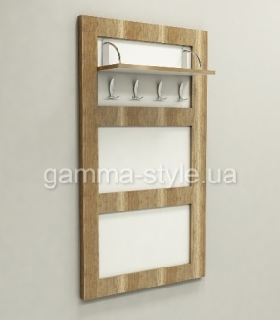 | ПВ-3 | 800х200х1400 | 3426 | 4628 | Колір: Дуб сонома, Дуб венге, Білий ДСП: 16 мм, Крайка: пластик 0,5 мм, Консолі та гарчки металеві (хром)

 |  | 1000х200х1400 | 3930 | 5316

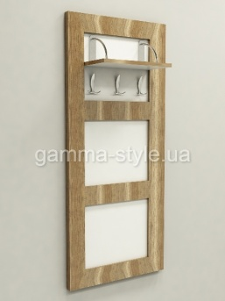 | ПВ-4 | 600х200х1400 | 2892 | 3900 | Колір: Дуб сонома, Дуб венге, Білий ДСП: 16 мм, Крайка: пластик 0,5 мм, Консолі та гарчки металеві (хром)

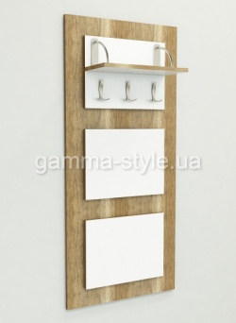 | ПВ-5 | 600х200х1400 | 2766 | 3744 | Колір: Дуб сонома, Дуб венге, Білий ДСП: 16 мм, Крайка: пластик 0,5 мм, Консолі та гарчки металеві (хром)

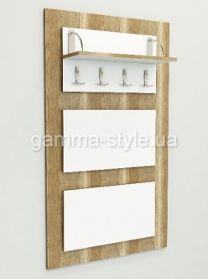 | ПВ-6 | 800х200х1400 | 3426 | 4620 | Колір: Дуб сонома, Дуб венге, Білий ДСП: 16 мм, Крайка: пластик 0,5 мм, Консолі та гарчки металеві (хром)

 |  | 1000х200х1400 | 3846 | 5190

 | ПШ-1 | 600х350х1900 | 3942 | 5010 | Колір: Дуб сонома, Дуб венге, Білий ДСП: 16 мм, Задня стінка: ДВП (біле) Крайка: пластик 0,5 мм

 |  | 600х400х1900 | 3990 | 5406

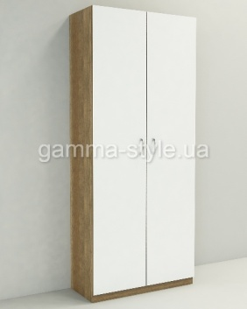 | ПШ-2 | 800х350х1900 | 4362 | 5898 | Колір: Дуб сонома, Дуб венге, Білий ДСП: 16 мм, Задня стінка: ДВП (біле) Крайка: пластик 0,5 мм, Ручки: 96мм (хром)

 |  | 1000х350х1900 | 5316 | 7182

 |  | 800х400х1900 | 4662 | 6300

 |  | 1000х400х1900 | 5664 | 7644
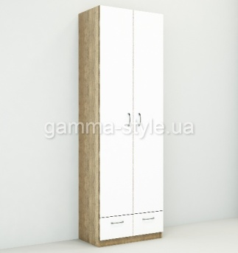 | ПШ-3 | 600х350х1900 | 4440 | 6000 | Колір: Дуб сонома, Дуб венге, Білий ДСП: 16 мм, Задня стінка: ДВП (біле) Крайка: пластик 0,5 мм

 |  | 600х400х1900 | 4770 | 6444

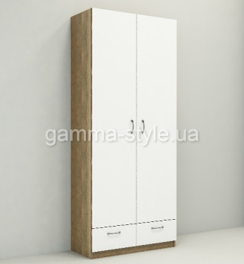 | ПШ-4 | 800х350х1900 | 5298 | 7152 | Колір: Дуб сонома, Дуб венге, Білий ДСП: 16 мм, Задня стінка: ДВП (біле) Крайка: пластик 0,5 мм

 |  | 1000х350х1900 | 6324 | 8538

 |  | 800х400х1900 | 5670 | 7650

 |  | 1000х400х1900 | 7362 | 9192
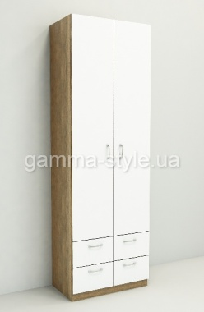 | ПШ-5 | 600х350х1900 | 4992 | 6732 | Колір: Дуб сонома, Дуб венге, Білий ДСП: 16 мм, Задня стінка: ДВП (біле) Крайка: пластик 0,5 мм, Ручки: 96мм (хром)

 |  | 600х400х1900 | 5328 | 7182

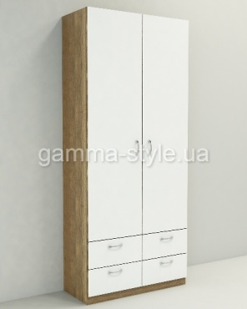 | ПШ-6 | 800х350х1900 | 5958 | 8040 | Колір: Дуб сонома, Дуб венге, Білий ДСП: 16 мм, Задня стінка: ДВП (біле) Крайка: пластик 0,5 мм

 |  | 1000х350х1900 | 6930 | 9354

 |  | 800х400х1900 | 6324 | 8538

 |  | 1000х400х1900 | 7362 | 10056
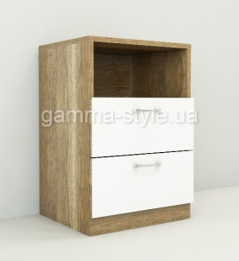 | ПТ-4 | 400х350х600 | 1764 | 2430 | Колір: Дуб сонома, Дуб венге, Білий ДСП: 16 мм, Задня стінка: ДВП (біле) Крайка: пластик 0,5 мм, Ручки: 96мм (хром) | 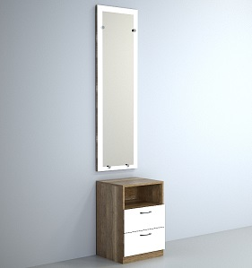

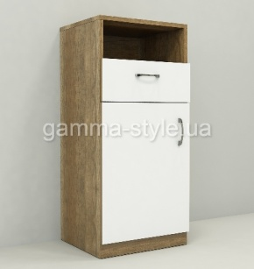 | ПТ-5 | 400х350х900 | 2172 | 2940 | Колір: Дуб сонома, Дуб венге, Білий ДСП: 16 мм, Задня стінка: ДВП (біле) Крайка: пластик 0,5 мм

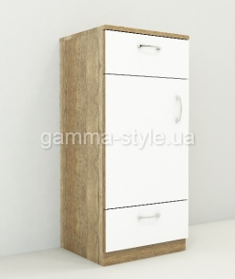 | ПТ-6 | 400х350х900 | 2508 | 3390 | Колір: Дуб сонома, Дуб венге, Білий ДСП: 16 мм, Задня стінка: ДВП (біле) Крайка: пластик 0,5 мм | 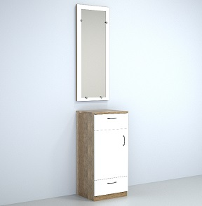

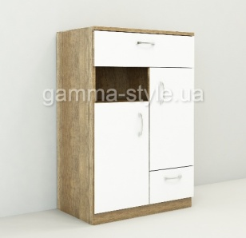 | ПТ-7 | 600х350х900 | 3234 | 4374 | Колір: Дуб сонома, Дуб венге, Білий ДСП: 16 мм, Задня стінка: ДВП (біле) Крайка: пластик 0,5 мм, Ручки: 96мм (хром)

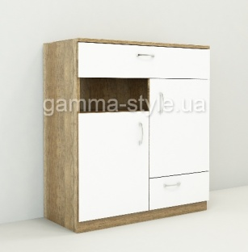 | ПТ-8 | 800х350х900 | 3750 | 5058 | Колір: Дуб сонома, Дуб венге, Білий ДСП: 16 мм, Задня стінка: ДВП (біле) Крайка: пластик 0,5 мм

 |  | 1000х350х900 | 4272 | 5766

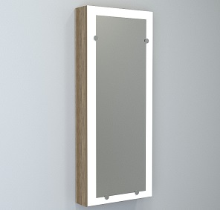 | ПЗ-1 | 400х120х1000 | 1698 | 2298 | Колір: Дуб сонома, Дуб венге, Білий ДСП: 16 мм, Задня стінка: ДВП (біле) Крайка: пластик 0,5 мм, Ручки: 96мм (хром) | 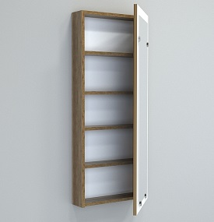

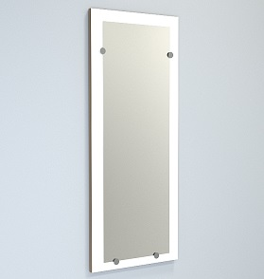 | ПЗ-2 | 400х22х950 | 1020 | 1290 | Колір: Дуб сонома, Дуб венге, Білий ДСП: 16 мм, Задня стінка: ДВП (біле) Крайка: пластик 0,5 мм

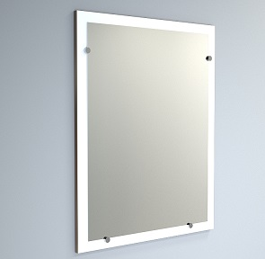 | ПЗ-3 | 600х22х950 | 1518 | 2058 | Колір: Дуб сонома, Дуб венге, Білий ДСП: 16 мм, Задня стінка: ДВП (біле) Крайка: пластик 0,5 мм, Ручки: 96мм (хром) | 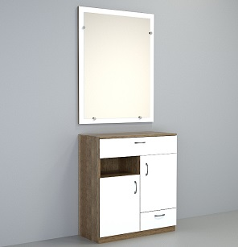

 |  | 800х22х950 | 2016 | 2730

 |  | 1000х22х950 | 2520 | 3402

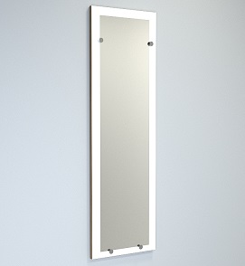 | ПЗ-4 | 400х22х1250 | 1596 | 2142 | Колір: Дуб сонома, Дуб венге, Білий ДСП: 16 мм, Задня стінка: ДВП (біле) Крайка: пластик 0,5 мм



Можливе виготовлення з матеріалу іншого кольору та інших розмірів, розробка індивідуального проекту
Всі меблі поставляються в розібраному стані та в упаковці. Можливе замовлення послуги зборки.
https://gamma-style.ua
При виготовленні елементів меблів інших розмірів або з матеріалу іншого кольору ціна та строки поставки можуть бути збільшені

